HAM
 HAMBURG SCHEDULE - 関東 |  |  |  |  |  |  |  |  |  |  |  | 東京海運輸出営業所 TEL：03-6731-7721/FAX：03-6731-7351
★本船名＝CUT日前倒し
※本船名＝本船変更
※本船名＝サービス無し
Discharge: Hamburg, Germany
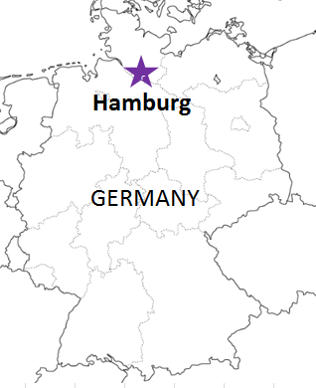
 |  |  |  |  |  |  |  |  |  |  |  |  | UPDATED : | 2026-07-27 | SL
From Tokyo / Yokohama
VESSEL | VOY | CFS CUT |  |  |  | ETA |  | ETD |  | ETA
混載サービスのため、スケジュールや船名は予告なく変更する可能性がございます。ご依頼の前に、事前に最新のスケジュールを担当にご確認下さい。
 |  | YOK |  | TYO |  | TYO |  | TYO |  | HAM

 |  |  |  |  |  |  |  | 0 DAYS |  | 49 DAYS
ADDISON | 064W | 7/27 | 月 | 7/27 | 月 | 7/30 | 木 | 8/1 | 土 | 9/19 | 土
NYK PAULA | 1046W | 8/3 | 月 | 8/3 | 月 | 8/6 | 木 | 8/8 | 土 | 9/26 | 土
注意事項
危険品は受諾出来かねますのでご了承ください。
国内消防法該当品は搬入日に指定がございます。 事前に担当者にご確認の上、外貨にてご搬入ください。
段積み不可貨物、重量物、長尺貨物、背高貨物は 受託不可もしくは追加費用が発生する場合がございます。 詳細は担当者までお問合せ下さい。
EU加盟国・トルコ向けは6桁のHS CODEの申請が必要 です。S/I上にご記載ください(Transship貨物も含む)。
貨物搬入の際には、下記３点をお願い致します。 ＊貨物にケースマークを貼付 ＊送り状に"にしてつ扱い"と記載 ＊送り状にケースマーク、NACCS CODEの記載
木材を使用した梱包等については輸入地で規制が ございます。詳細は下記ご確認ください。 http://www.maff.go.jp/pps/j/konpozai/kuni/country.html
先船のスケジュール及び船名は、予告なく変更の 可能性がございます。予め御了承お願い致します。
記載以外の仕向地も承っております。お問合せください！
★IRENES RALLY | 018W | 8/7 | 金 | 8/7 | 金 | 8/13 | 木 | 8/15 | 土 | 10/3 | 土
ADDISON | 066W | 8/17 | 月 | 8/17 | 月 | 8/20 | 木 | 8/22 | 土 | 10/10 | 土
NYK PAULA | 1048W | 8/24 | 月 | 8/24 | 月 | 8/27 | 木 | 8/29 | 土 | 10/17 | 土

※CFS倉庫受付時間 9:00~15:00
貨物搬入先 | 会社名 |  |  | 住所 / 保税名称
東京 CFS | ジャパン・バン・ラインズ株式会社 東京支店 |  |  | 東京都大田区東海4-7-13 鈴江コーポレーション株式会社 大井臨海倉庫営業所2階 |  |  |  |  |  |  | NACCS: 1FW15
 |  |  |  | TEL : 03-3799-0642 / FAX : 03-3790-4581
横浜 CFS | ジャパン・バン・ラインズ株式会社 横浜支店 |  |  | 神奈川県横浜市中区本牧埠頭6番地本牧A突堤3号棟 NACCS: （内貨搬入時BIC先：2EDZ3 外貨搬入時BOC先：2EJ23）
 |  |  |  | TEL : 045-625-3491 FAX :045-625-3492

